workflow 명세서
구분 | 내용
리뷰 분석 Agent | 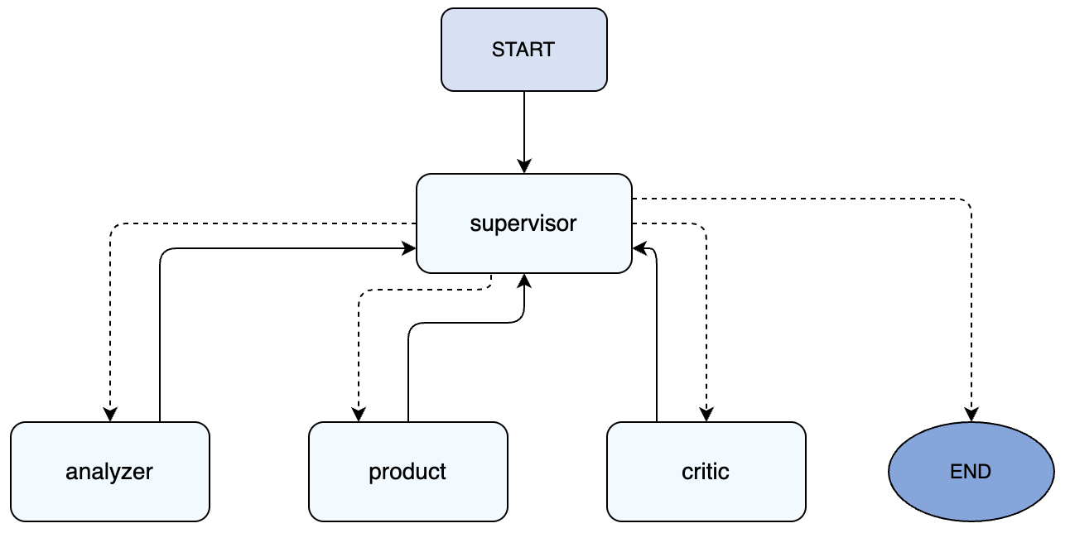
각 단계 | 입력 | 처리 | 출력
Start | - review
Analyzer Agent | - review | - 리뷰에서 4가지 aspects(보습, 가격, 향, 포장) 추출 - 각 속성에 대한 감성(label) 판단 (1:긍정, 0:부정) - 대표 근거(evidence) 문장 발췌 | - analyzer_result (예: {"items": [{"aspect": "보습", "label": 1, "evidence": "..."}]})
Product Agent | - review | - 리뷰 원문을 분석하여 5가지 상품 카테고리(스킨케어, 헤어, 향수, 메이크업, 바디) 중 하나로 분류 - 추출된 카테고리에 알맞은 국가 HS Code 매핑 | - product_category - hs_code
Critic Agent | - review - analyzer_result | - analyzer_result의 품질 및 포맷 검증 - 리뷰 원문과의 일치 여부, 허용 속성(4종) 준수 여부 등 4가지 품질 기준 판단 - 적합(Conformity)/ 부적합(Non-conformity) 판정 및 구체적인 위반 사유(reason) 서술 | - critic_result (예: {"verdict": "Conformity/Non-conformity", "reason": "..."})
Supervisor Agent | - review - analyzer_result - critic_result - retry_count - max_retries | - 현재 상태(State)를 확인하여 다음 실행 노드 결정 - analyzer_result 없으면 Analyzer 호출 - critic_result 없으면 Critic 호출 - Critic 판정이 부적합(Non-conformity)일 경우, LLM으로 사유(reason)를 분석해 오류 유형(reason_code) 분류 및 수정 지침(repair_directive) 생성 후 재시도 라우팅 | - next_agent ("analyzer" / "critic" / "end") - retry_count (재시도 시 +1 증가) - critic_result (재시도 시 pending 상태 및 repair_directive 반영)
end |  |  | state
Dash Board | DB 입력: - SQLite reviews 테이블: id, review, product_category, gender, agent_aspect, agent_label, update_at LangSmith 입력 (모니터링 페이지): - LANGSMITH_API_KEY, LANGSMITH_PROJECT - 조회 기간(hours), 최대 건수(limit) Streamlit 사이드바 필터: - 제품 카테고리 (전체 / 스킨케어 / 헤어 / 향수 / 메이크업 / 바디) - 고객 성별 (전체 / 남성 / 여성) | 【데이터 로드 및 전처리】 ① SQLite DB 로드 → JSON 파싱 → is_processed 플래그 생성 ② 사이드바 필터(카테고리·성별) 적용 → aspect/label flatten 【페이지 1 - 운영 대시보드】 ③ KPI 4종: 총 리뷰 / 분석 완료율 / 속성 언급 수 / 긍정률 ④ 속성별 긍정/부정 막대그래프 + 긍정률 테이블 ⑤ 카테고리 × 속성 / 성별 × 카테고리 히트맵 ⑥ 카테고리별 긍정률 막대 + 속성 언급 누적 막대 ⑦ 건별 조회: id 선택 → 원문 + 예측 결과 렌더링 【페이지 2 - 마케팅 인사이트】 ⑧ 긍정 리뷰(≥70%) → GPT-4.1-mini → 광고 카피 + 대표 리뷰 선별 → GPT-image-2 → 카피 기반 AI 광고 이미지 자동 생성 ⑨ 부정 리뷰(≥50%) → GPT-4.1-mini → 페인포인트 Top3 + 개선 액션·우선순위 ⑩ 전체 리뷰 샘플링 → GPT-4.1-mini → 한줄 요약·강점·약점·추천 액션 【페이지 3 - 모니터링】 ⑪ LangSmith API → 트레이스 수집 (페이지네이션) → KPI 6종 산출 ⑫ 시간대별 호출수·응답시간 추이 + 토큰 사용량 누적 막대 ⑬ 함수별 통계 테이블 + 응답시간 히스토그램 ⑭ 에러 트레이스 목록 + 함수·상태 필터 트레이스 테이블 | ① Streamlit 렌더링 UI (브라우저) ② matplotlib / seaborn 차트 인라인 표시 ③ LLM 응답 텍스트 (Insight 노드 결과: 요약·카피·페인포인트) ④ st.dataframe / st.metric / st.container 컴포넌트 ⑤ AI 생성 광고 이미지 (카피 기반 이미지 인라인 표시)

